Калькулятор
 |  | 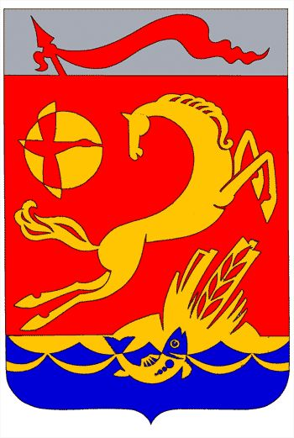
Строительство или реконструкция многоквартирного жилиго дома (не подлежит экспертизе)

НАИМЕНОВАНИЕ УСЛУГИ | ИСПОЛНИТЕЛЬ УСЛУГИ | РЕЗУЛЬТАТ УСЛУГИ | ОСНОВАНИЕ | ПОТРЕБНОСТЬ | СРОК ОКАЗАНИЯ УСЛУГИ
ГРАДОСТРОИТЕЛЬНЫЙ ПЛАН ЗЕМЕЛЬНОГО УЧАСТКА | Администрация муниципального образования Каневской район | Выдача заявителю градостроительного плана земельного участка | Постановление администрации муниципального образование Каневской район от 30 августа 2017 года №1564 | да | 20
ПРОВЕДЕНИЕ ИЗЫСКАНИЙ И ПОДГОТОВКА ПРОЕКТНОЙ ДОКУМЕНТАЦИИ | Проектная организация | проектно-сметная документация | На оснавании технического задания | да | в соответсвии с договором на выполнения работ
РАЗРЕШЕНИЕ НА ОТКЛОНЕНИЕ ОТ ПРЕДЕЛЬНЫХ ПАРАМЕТРОВ | Администрация муниципального образования Каневской район | Выдача заявителю постановления администрации муниципального образования Каневской район о предоставлении разрешения на отклонение от предельных параметров или отказ в предоставлении разрешения на отклонение от предельных параметров | Постановление администрации муниципального образование Каневской район от 16 мая 2017 года №670 | нет | не требуется
РАЗРЕШЕНИЕ НА УСЛОВНО - РАЗРЕШЕННЫЙ ВИД ИСПОЛЬЗОВАНИЯ ЗЕМЕЛЬНОГО УЧАСТКА | Администрация муниципального образования Каневской район | Выдача заявителю постановления администрации муниципального образования Каневской район о предоставлении разрешения на условно-разрешенный вид использования земельного участка или отказ в предоставлении разрешения на условно - разрешенный вид использования земельного участка | Постановление администрации муниципального образование Каневской район от 16 мая 2017 года №673 | нет | не требуется
РАЗРЕШЕНИЕ НА СТРОИТЕЛЬСТВО | Администрация муниципального образования Каневской район | выдача разрешения на строительство либо получение заявителем отказа в предоставлении муниципальной услуги | Постановление администрации муниципального образование Каневской район от 21 августа 2017 года №1478 | да | 7
РАЗРЕШЕНИЕ НА ВВОД В ЭКСПЛУАТАЦИЮ | Администрация муниципального образования Каневской район | разрешение на ввод в эксплуатацию построенного, реконструированного объекта капитального строительства или отказ в предоставлении муниципальной услуги | Постановление администрации муниципального образование Каневской район от 21 августа 2017 года №1479 | да | 7
ВСЕГО ДНЕЙ НА ПРОВЕДЕНИЕ АДМИНИСТРАТИВНЫХ ПРОЦЕДУР |  |  |  |  | 34

